ESF - Situación Financiera
DIRECCIÓN NACIONAL DE CONTROL DE DROGAS
Estado de Situación Financiera
Al 31 de Diciembre de 2022
(Valores en RD$)
 |  | 2022
Activos
Activos corrientes
 | Efectivo y equivalentes de efectivo (Nota 7) | 94,607,177.34
 | Inventarios (Nota 8) | 1,487,342.80
 | Otros activos corrientes (Nota 9) | 3,203,488.63
Total activos corrientes |  | 99,298,008.77

Activos no corrientes
 | Mobiliarios y equipos neto (Nota 10) | 438,041,002.82
 | Activos intangibles (Nota 10) | 35,981,858.54
Total activos no corrientes |  | 474,022,861.36

Total activos |  | 573,320,870.13

Pasivos
Pasivos corrientes
 | Sueldos retenidos por pagar (Nota 11) | 378,757.52
 | Cuentas por pagar a corto plazo (Nota 11) | 6,172,794.70
 | Deducciones y Retenciones por Pagar (Nota 11) | 149,773.95
 | Retenciones por pagar plan de pensiones (Nota 11) | 25,307,735.30
Total pasivos corrientes |  | 32,009,061.47

Pasivos no corrientes
 | Cuentas por pagar a largo plazo (Nota 12) | 1,033,845.21
Total pasivos no corrientes |  | 1,033,845.21
Total pasivos |  | 33,042,906.68

Activos Netos/Patrimonio (Nota 13)
 | Capital | 80,104,785.28
 | Resultados acumulados | 669,721,099.69
 | Resultados positivos (ahorro) / negativo (desahorro) | (209,547,921.52)
Total activos netos/patrimonio |  | 540,277,963.45

Total pasivos y activos netos/patrimonio |  | 573,320,870.13

Las notas son parte integral de estos Estados Financieros.
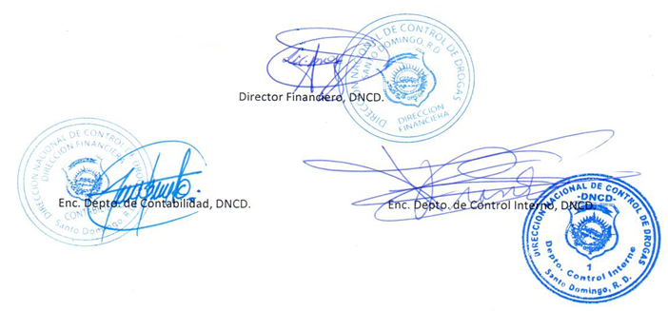

Director Financiero, DNCD.

Enc. Depto. de Contabilidad, DNCD.
Enc. Depto. de Control Interno, DNCD.

